Sheet1
Test information:
Name of tester: | Алексей
Test Date: | 2022-02-15
O/S: | Windows 10 Pro x64
Browser: | Google Chrome 98.0.4758.82 x64

Id/Идентификатор | Summary/Краткое описание | Steps to reproduce/Шаги воспроизведения | Actual result/Актуальный результат | Expected result/Ожидаемый результат | Severity/Важность | Priority/Срочность | Notes/Комментарии | Attachments/Приложения
FA01 | Корзина:заполнение формы Customer Details | 1. Зайти на сайт https://litecart.stqa.ru/en/
 |  | 2. Кликнуть на кнопку Rubber Ducks
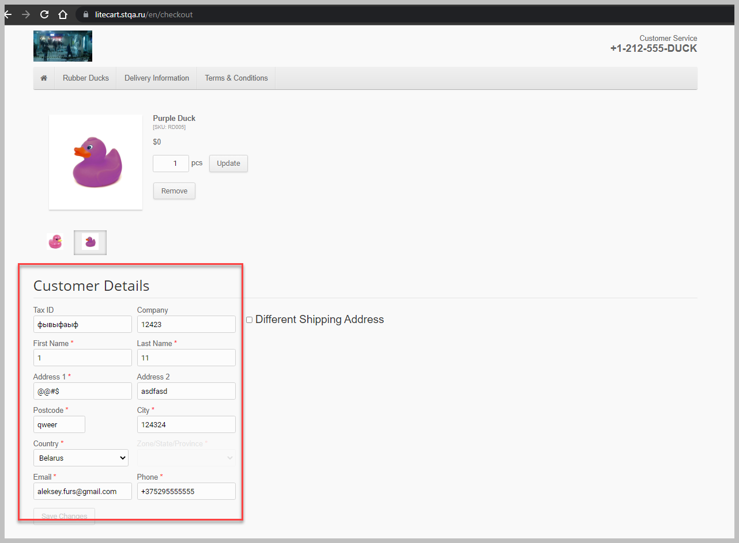
 |  | 3. Выбрать товар и кликнуть на него | Числовые поля заполняются текстом/текстовые поля заполняются цифрами | Нельзя ввести в числовые поля текст,нельзя ввести в текстовые поля цифры | Высокая | Обычная | всплывающее окно предупреждение появляется,но поля все равно можно заполнять неверно
 |  | 4.Если в карточке товара List box Size то выбрать размер товара
 |  | 5. Кликнуть кнопку Add To Cart
 |  | 6. В хедере найти блок корзины
 |  | 7. Кликнуть изображение корзины либо ссылку Checkout »
 |  | 8. В корзине,в форме Customer Details заполнить числовые поля буквами, текстовые поля числами
 |  | 9. Кликнуть кнопку Save Changes

FA02 | Корзина:При оформлении заказа в корзине, не появляется форма с оплатой | 1. Зайти на сайт https://litecart.stqa.ru/en/
 |  | 2. Авторизоваться
 |  | 3. Кликнуть на кнопку Rubber Ducks
 |  | 4.Выбрать товар и кликнуть на него
 |  | 5..Если в карточке товара есть List box Size Size то выбрать размер товара | Форма с выбором способа оплаты не появилась. Произошел переход на новую страницу с сообщением "Your order is successfully completed!" | После клика на кнопку Confirm Order,появляется форма выбора способа оплаты(наличные/картой) | Критическая | Высокая
 |  | 6. Кликнуть кнопку Add To Cart
 |  | 7. В хедере найти блок корзины
 |  | 8. Кликнуть изображение корзины либо ссылку Checkout »
 |  | 9. В корзине,в форме Customer Details заполнить обязательные поля валидными данными
 |  | 10. Кликнуть кнопку Confirm Order

FA03 | Корзина:Ввести количество товара,превышающее количество на складе | 1. Зайти на сайт https://litecart.stqa.ru/en/
 |  | 2. Кликнуть на кнопку Rubber Ducks

 |  | 3. Выбрать товар и кликнуть на него | В поле Quantity можно изменить значение на превыщающее Stock Status и происходит добавление в корзину | Значение превыщающее Stock Status не будет вводиться и добавляться в корзину | Высокая | Обычная | 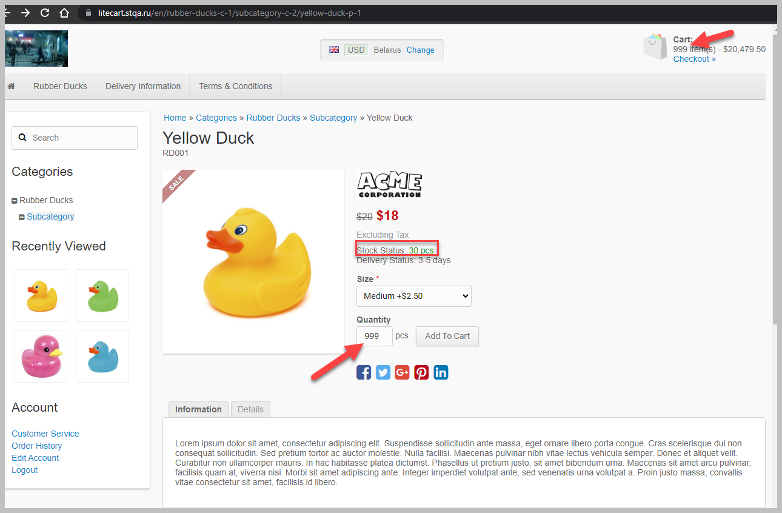
 |  | 4..Если в карточке товара есть List box Size то выбрать размер товара
 |  | 5. В поле Quantity изменить значение на превыщающее Stock Status
 |  | 6. Кликнуть кнопку Add To Cart
 |  | 7. В хедере найти блок корзины
 |  | 8. Кликнуть изображение корзины либо ссылку Checkout »

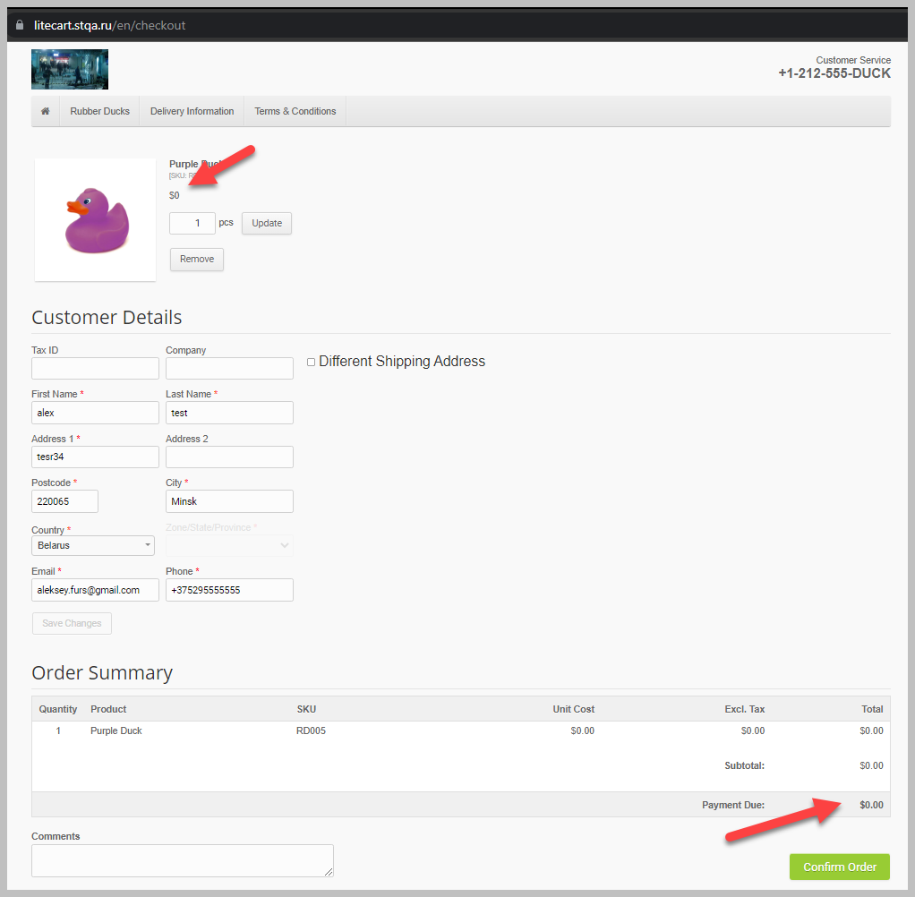
FA04 | Корзина:Добавление товара в корзину с нулевой стоимостью | 1. Зайти на сайт https://litecart.stqa.ru/en/
 |  | 2. Авторизоваться
 |  | 3. Кликнуть на кнопку Rubber Ducks
 |  | 4. Выбрать товар с нулевой стоимостью и кликнуть на него
 |  | 5.Если в карточке товара есть List box Size то выбрать размер товара | Товар добавляется в корзину и его можно заказать | Заказ не будет оформлен | Высокая | Высокая
 |  | 6. Кликнуть кнопку Add To Cart
 |  | 7. В хедере найти блок корзины
 |  | 8. Кликнуть изображение корзины либо ссылку Checkout »
 |  | 9. В корзине,в форме Customer Details заполнить обязательные поля валидными данными
 |  | 10. Кликнуть кнопку Confirm Order

FA05 | Корзина:Изменение информации о товаре в корзине происходит только после нажатия на кнопку "Update" | 1. Зайти на сайт https://litecart.stqa.ru/en/
 |  | 2. Кликнуть на кнопку Rubber Ducks

 |  | 3. Выбрать товар и кликнуть на него
 |  | 4..Если в карточке товара есть List box Size то выбрать размер товара
 |  | 5. Кликнуть кнопку Add To Cart | В форме с "Order Summary" информация о количестве и и стоимости не изменилась | В форме с "Order Summary" информация о количестве и и стоимости изменилась | Высокая | Обычная
 |  | 6. В хедере найти блок корзины
 |  | 7. Кликнуть изображение корзины либо ссылку Checkout »
 |  | 8. В корзине изменить значение поля pcs

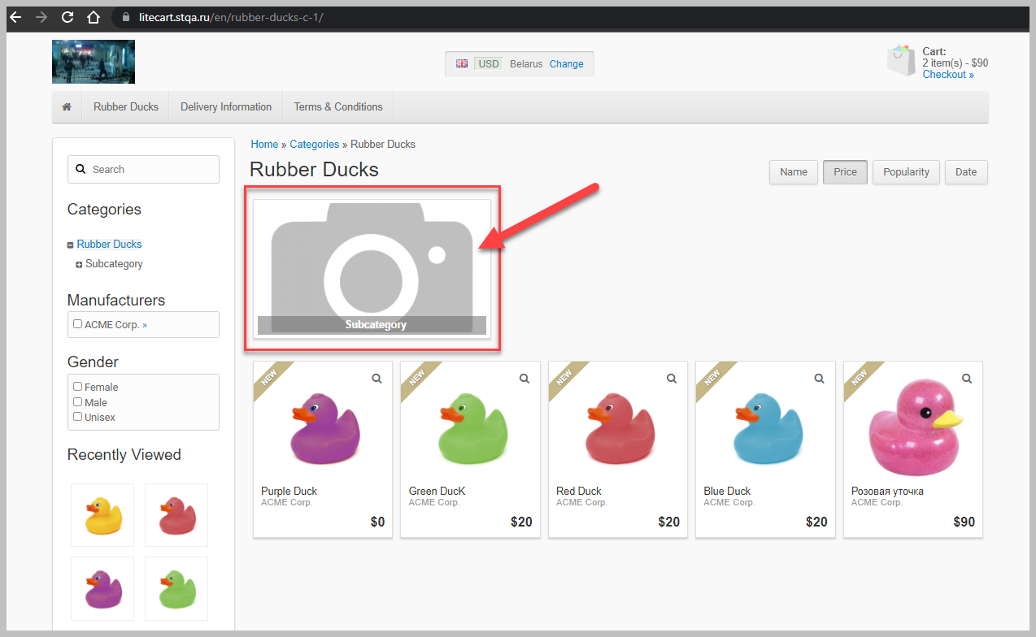
FA06 | Блок Home» Categories» Rubber Ducks:Отсутствие изображения | 1. Зайти на сайт https://litecart.stqa.ru/en/ | В блоке Rubber Ducks нет изображения | TBD | Низкая | Низкая
 |  | 2. Кликнуть на кнопку Rubber Ducks

FA07 | Поиск: ввод символов,превыщающий длину поля | 1. Зайти на сайт https://litecart.stqa.ru/en/ | Сервер выдал ошибку 414 | Поиск будет выполнен | Низкая | Низкая | Опытным путем было установлено,что максимальное количество символов в строке поиска =1539
 |  | 2. Кликнуть на строку Search
 |  | 3.Ввести максимальное количество символов в поле
 |  | 4. Нажать Enter на клавиатуре

FA08 | Поиск: иконка поиска(лупа) | 1. Зайти на сайт http://litecart.stqa.ru/en/
 |  | 2. Кликнуть на строку Search | Иконка поиска не кликабельна | Поиск будет выполнен | Высокая | Обычная
 |  | 3. Ввести в строку поиска текст для поиска
 |  | 4. Кликнуть иконку поиска(лупа)

FA09 | Information: About us,Delivery Information,Privacy Policy,Terms & Conditions: не переводится текст | 1. Зайти на сайт https://litecart.stqa.ru/en/
 |  | 2.Кликнуть кнопку Change
 |  | 3.В List box Language изменить язык на English | Язык текста не соответствует выбранным настройкам | TBD | Низкая | Обычная
 |  | 4. Закрыть форму Regional Settings
 |  | 5. В футере страницы в блоке Information кликнуть кнопку About us
 |  | 6. Повторить шаги 1-5 для кнопок Delivery Information,Privacy Policy,Terms & Conditions

FA010 | Order History:не сохраняются предыдущие заказы | 1. Зайти на сайт https://litecart.stqa.ru/en/
 |  | 2. Авторизоваться
 |  | 3. Кликнуть на кнопку Rubber Ducks
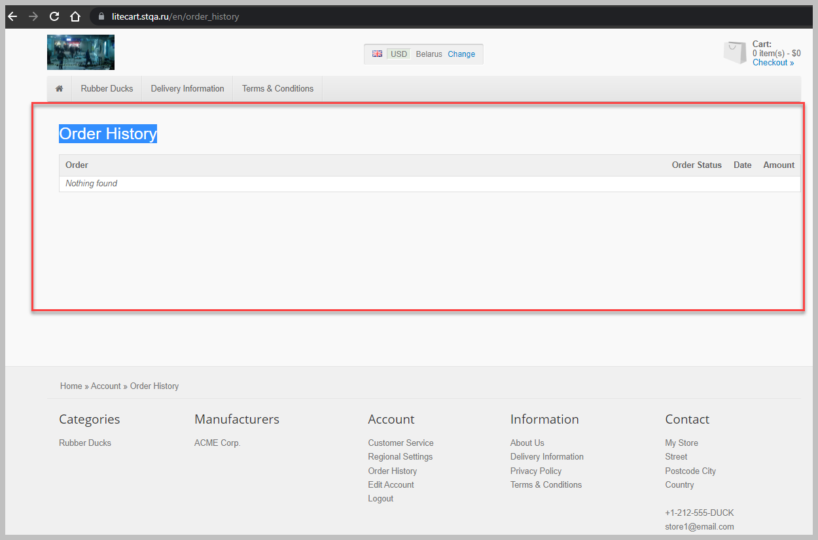
 |  | 4.Выбрать товар и кликнуть на него
 |  | 5..Если в карточке товара есть List box Size то выбрать размер товара
 |  | 6. Кликнуть кнопку Add To Cart
 |  | 7. В хедере найти блок корзины | Блок Order History не содержит предыдущие заказы | Блок Order History содержит все предыдущие заказы | Высокая | Обычная
 |  | 8. Кликнуть изображение корзины либо ссылку Checkout »
 |  | 9. В корзине,в форме Customer Details заполнить обязательные поля валидными данными
 |  | 10. Кликнуть кнопку Confirm Order
 |  | 11. В блоке Account кликнуть кнопку Order History

FA011 | Каточка товара,блок Information:язык не соответствует выбранному в настройках | 1. Зайти на сайт https://litecart.stqa.ru/en/
 |  | 2.Кликнуть кнопку Change
 |  | 3.В List box list Language изменить язык на English | Информация о товаре не отображается на выбранном в настройках языке | Информация о товаре отображаются на выбранном в настройках языке | Высокая | Высокая | 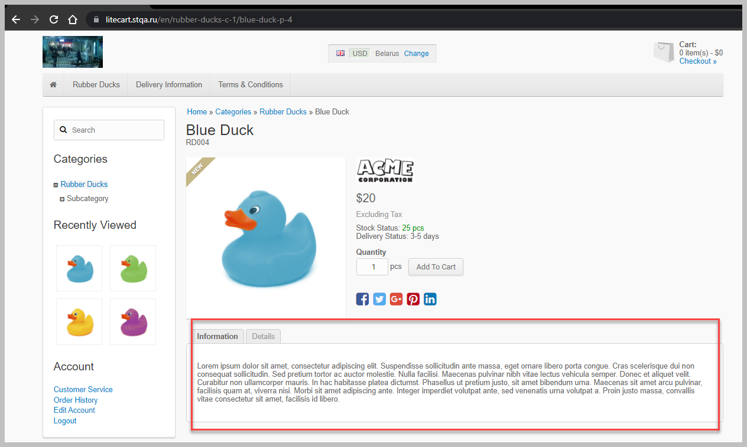
 |  | 4. Закрыть форму Regional Settings
 |  | 5.Выбрать товар и кликнуть на него

FA012 | Главная страница:при клике на заглавное изображение,открывается сайт https://www.canstockphoto.com/ | 1. Зайти на сайт https://litecart.stqa.ru/en/ | Открывается сторонний сайт https://www.canstockphoto.com/ | TBD | Высокая | Обычная
 |  | 2. Кликнуть на заглавное изображение по центру страницы (желтая уточка в воде)

FA013 | В блоке Categories/Subcategory кнопка +/- неактивные | 1. Зайти на сайт https://litecart.stqa.ru/en/ | Кнопки не активны | Кнопки активны | Низкая | Обычная
 |  | 2.В блоке Categories /Subcategory кликнуть на кнопку+/-

FA014 | Contact:Неверно указан контактный номер телефона | 1. Зайти на сайт https://litecart.stqa.ru/en/ | Телефон указан в неверном формате(есть 4 буквы) | Телефон указан верно | Низкая | Низкая
 |  | 2. Перейти в футер страницы- блок Contact

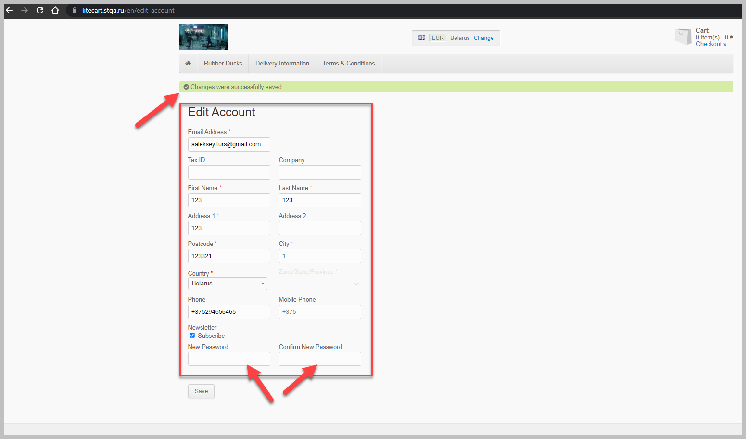
FA015 | Account: Edit Account | 1. Зайти на сайт https://litecart.stqa.ru/en/
 |  | 2. Авторизоваться
 |  | 3. Перейти в блок Account-кликнуть кнопку Edit Account | Данные успешно сохранены | Выводится окно с предупреждением | Высокая | Обычная
 |  | 4.Ввести невалидные данные в обязательные поля
 |  | 5.Кликнуть кнопку Save

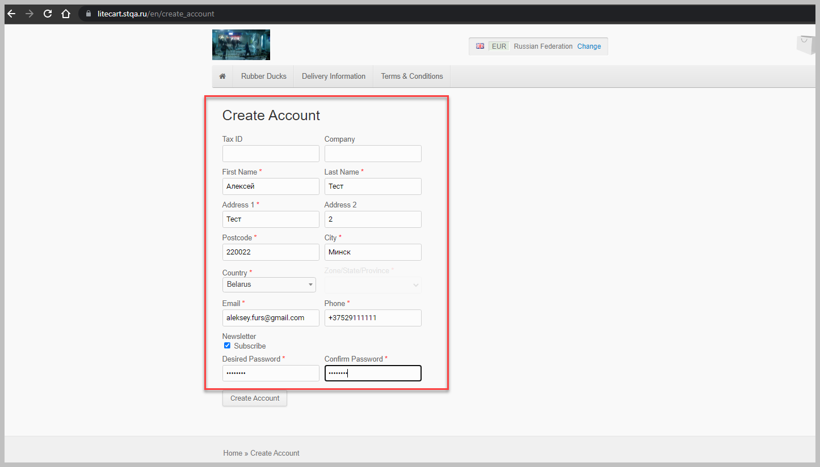
FA016 | Регистрация пользователя | 1. Зайти на сайт https://litecart.stqa.ru/en/
 |  | 2. Кликнуть кнопку New customers click here
 |  | 3. Ввести валидные данные в обязательные поля
 |  | 4. Кликнуть кнопку Create Account
 |  | 5.Перейти в блок Account-кликнуть кнопку Edit Account | Первоначальный email удаляется/перезаписывается из базы сайта и по нему нельзя залогиниться | Первоначальный email не удаляется/перезаписывается из базы сайта и по нему можно залогониться | Критическая | Высокая | Пользователь может случайно в Edit Account изменить email. Возможно это нет баг | 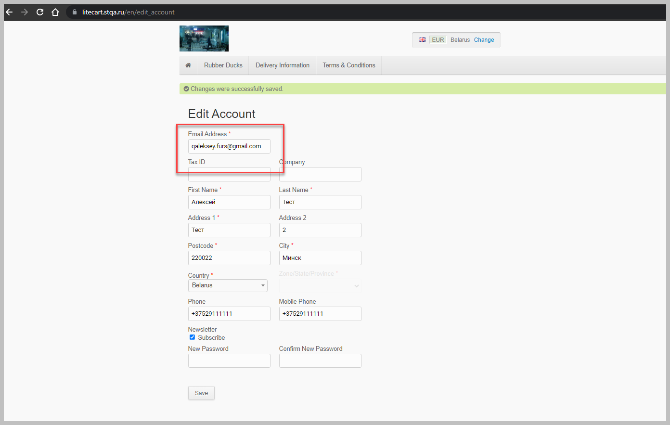
 |  | 6.Изменить email
 |  | 7.Кликнуть кнопку Save
 |  | 8.Кликнуть кнопку Logout
 |  | 9.Кликнуть кнопку Login

FA017 | Customer Service:Contact Us:отправление сообщения без заполнения обязательных полей | 1. Зайти на сайт https://litecart.stqa.ru/en/
 |  | 2. Перейти в блок Account-кликнуть кнопку Customer Service | Сообщение успешно отправлено | Выводится окно с предупреждением | Низкая | Низкая
 |  | 3. Не заполнять обязательные поля Subject и Message
 |  | 4. Кликнуть кнопку Send

FA018 | Login: кнопки Login и Lost password разный шрифт | 1. Зайти на сайт https://litecart.stqa.ru/en/
 |  | 2. Перейти в блок Login | У кнопок Login и Lost password разный шрифт | TBD | Низкая | Низкая

FA019 | Блок Change:при сохранении настроек происходит переход на главную страницу сайта | 1. Зайти на сайт https://litecart.stqa.ru/en/
 |  | 2. Перейти в любой блок сайта или в карточку любого товара | После клика на кнопку Save происходит переход на главную страницу сайта | После клика на кнопку Save пользователь остается на той странице которую открыл | Высокая | Высокая
 |  | 3.В хедере кликнуть кнопку Change
 |  | 4. В форме настроек Regional Settings кликнуть кнопку Save

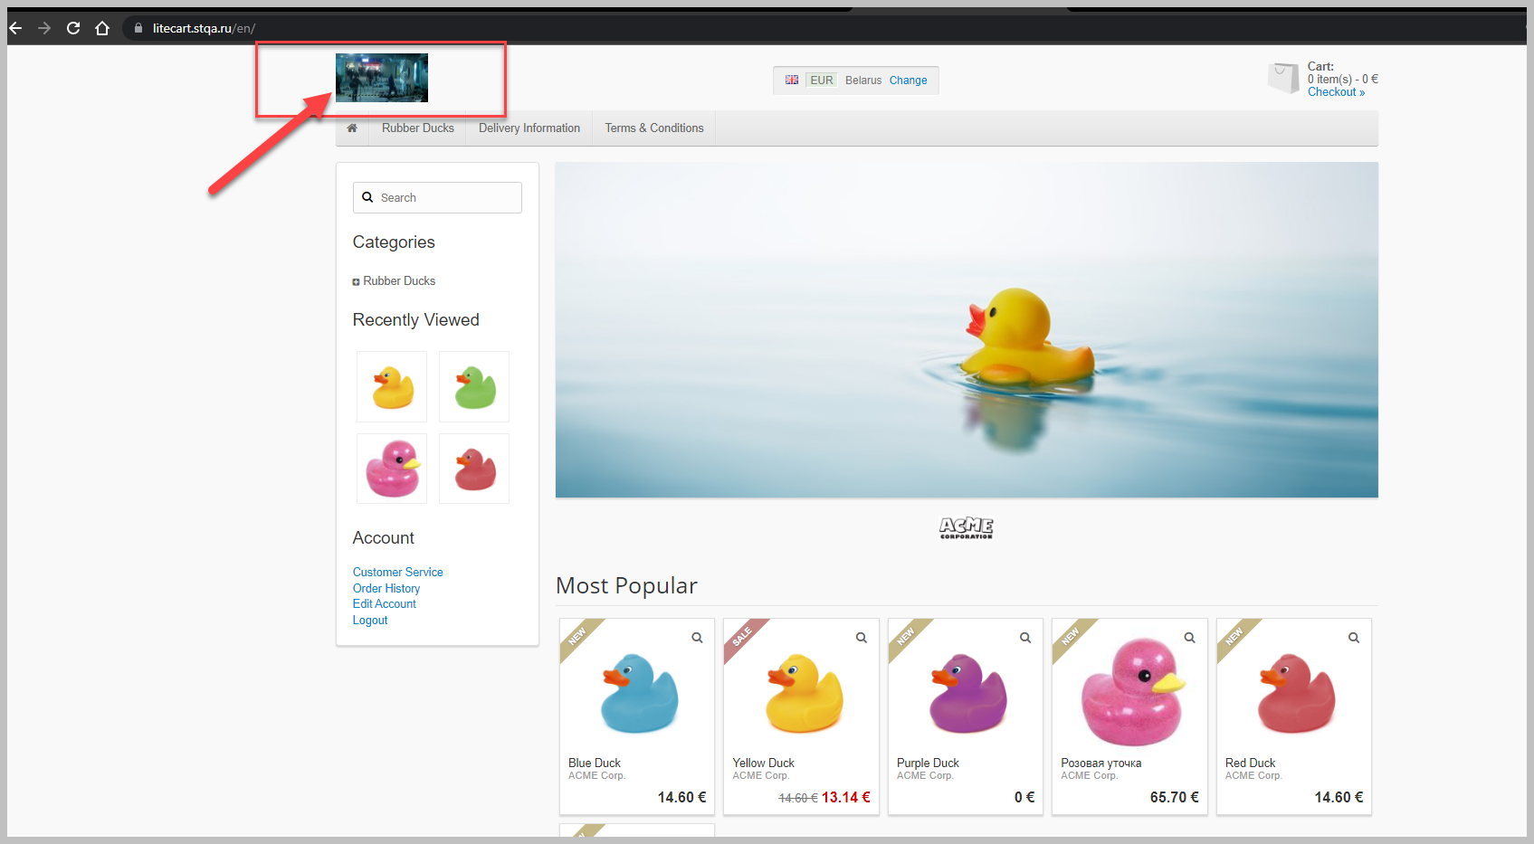
FA020 | Логотип сайта | 1. Зайти на сайт https://litecart.stqa.ru/en/
 |  | 2.Перейти в хедер страницы | Логотип сайта не соответствует тематике сайта | TBD | Высокая | Высокая

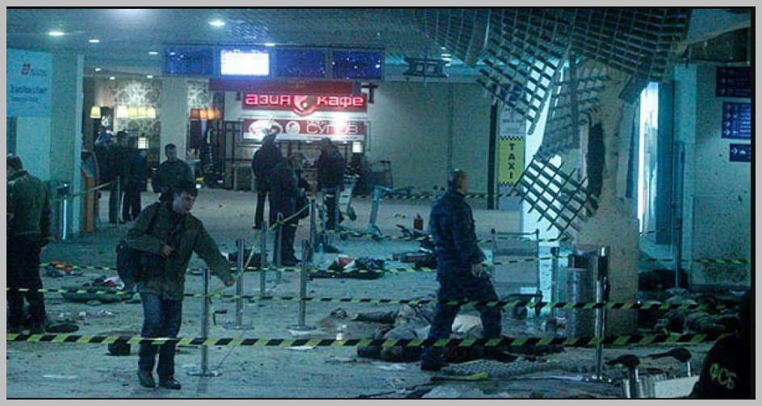

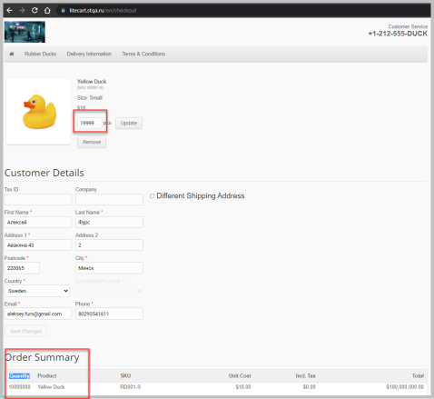
FA021 | Корзина:Order Summary:неправильный подсчет количества товара | 1. Зайти на сайт https://litecart.stqa.ru/en/
 |  | 2. Кликнуть на кнопку Rubber Ducks

 |  | 3. Выбрать товар и кликнуть на него
 |  | 4..Если в карточке товара есть List box Size то выбрать размер товара
 |  | 5. Кликнуть кнопку Add To Cart | Информация о количестве товара в блоке Order Summary-Quantity-не соответствует действительности | Происходит правильный пересчет количества товара либо выводится предупреждающее окно что,количество товара превышает допустимое | Высокая | Обычная
 |  | 6. В хедере найти блок корзины
 |  | 7. Кликнуть изображение корзины либо ссылку Checkout »
 |  | 8. В корзине изменить значение поля pcs на 8- значное(например 19999999)
 |  | 9. Кликнуть кнопку Update

